Лист1
Имя, номер | Вид | Описание | Модифицируемые | Состояние | Отправляемые команды | Сокращение | Получаемые данные
MenuA - 0 | 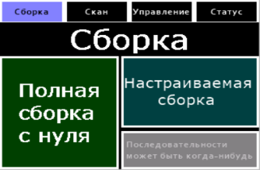 | ГМ сборки |  | Ожидание | Начать настраиваемую сборку Начать сборку с нуля
AS - 1 |  | Преднастройка сборки | содержание слотов | Ожидание | Выбор профиля(номер) Выбор не крутили Выбор не доставали Выход Начало | p# | Полнота профилей Наличие опций
Process - 2 |  | Прогресс сборки | шкалы 3, rtc3,4 | Сборка(сканирование) | Пауза Возобновить Отмена |  | Визуализация шкал, времени, статистики Осуществление паузы Возобновление
MenuSc - 3 |  | ГМ сканирования | Содержание слотов | Ожидание | Начать полный скан(номер) Скан палитры(номер) Просмотр слота(номер) |  | Полнота профилей
Profile - 4 |  | Просмотр палитры слота | цвета клеток значения цветов | Ожидание | Выход Запрос цвета |  | Подгрузка цветов Значения цвета
MenuC - 5 |  | ГМ управления |  | Ожидание | Начать уп мот Начать уп дейст Начать уп оп
CM - 6 |  | Управление моторами | слайдеры захватов | Управление мот | Выйти Сигналы моторов x4 |  | Выставление слайдеров по актуальным данным
CA - 7 |  | Управление действиями | слайдеры захватов, показ загрузки | Управление действ | Выйти Л/П * поворот по пр |  | Выставление слайдеров по актуальным данным
CO - 8 |  | Управление операциями | положение куба показ загрузки | Управление оп | Выйти Оп разворота Оп поворота |  | Выставление куба по актуальным данным
MenuSt - 9 |  | ГМ статус | 1,2: пик,ткт захват,статус куба,статус соединения | Ожидание | Загрузка статуса блока ЛП Загрузка статуса сканера Определение статуса куба Определение статусов захватов |  | Пинг Обновление клешней Загрузка статусов захватов Загрузка статуса куба Загрузка статуса экранчика
SP - 10 |  | Настройка расположения сканера | цвет радов | Ожидание | Выбор расположения сканера |  | Обновление расположения сканера Озеленение выбора
SC - 11 |  | Настройка углов сканера | слайдеры, галочка | Ожидание | Выбор параметров x 4 Команда поворота на значение x 4 Инверсия углов |  | Загрузка значений Загрузка инверсии
BP - 12 |  | Настройка поворота блока | номер | Ожидание | Увеличить сдвиг Уменьшить сдвиг |  | Обновление поворота клешни
BC1 - 13 |  | Настройка углов блока |  | Ожидание | Выбор параметров x 3 Команда поворота на значение x 3 |  | Загрузка параметров
BC2 - 14 |  | Настройка параметров блока |  | Ожидание | Отправка параметров Копировать параметры Вставить параметры |  | Загрузка параметров
BW - 15 |  | Настройка пинов блока |  | Ожидание | Отправка параметров Копировать параметры Вставить параметры |  | Загрузка параметров
err - 16 | 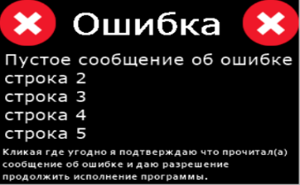 | Ошибка |  | Диалог | Я вас услышал |  | Загрузка сообщения ошибки
warn - 17 | 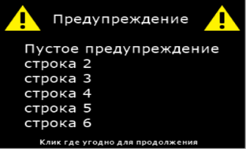 | Предупреждение |  | Диалог | Я вас услышал |  | Загрузка предупреждения Загрузка заголовка
confirm - 18 | 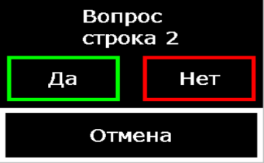 | Вопрос с отменой |  | Диалог | да, нет, отмена |  | Загрузка вопроса
yn - 19 | 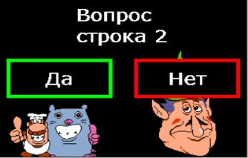 | Вопрос |  | Диалог | Да, нет |  | Загрузка вопроса
 |  |  | 3 вида: предзагрузка

